環境構築手順
git clone

composer update

cp .env.example .env
php artisan sail:install

 |  | ← .env.example をコピーし、.env作成

 |  | ← 矢印キーで移動させてスペースキーで選択
 |  |  | 「mysql,mariadb」が選択された状態でエンターキー

php artisan key:generate |  |  |  | http://localhost へアクセスし、接続を確認
./vendor/bin/sail up
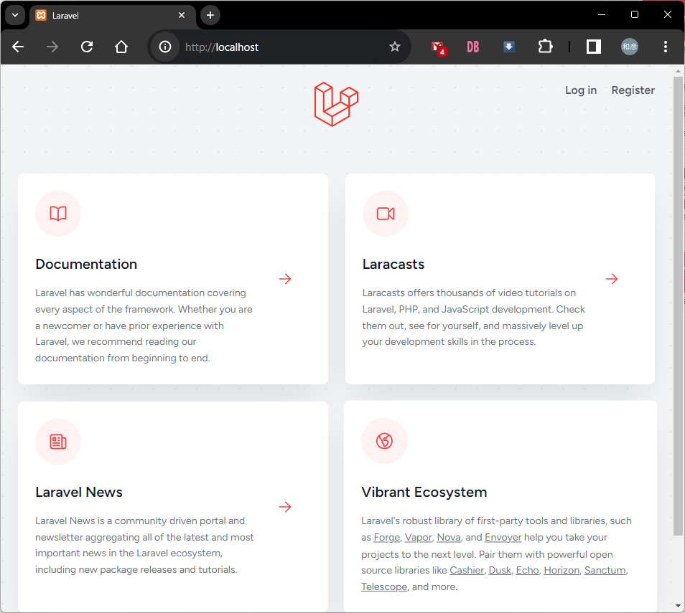

ログイン画面へ遷移すると npm run dev を促されるので実行

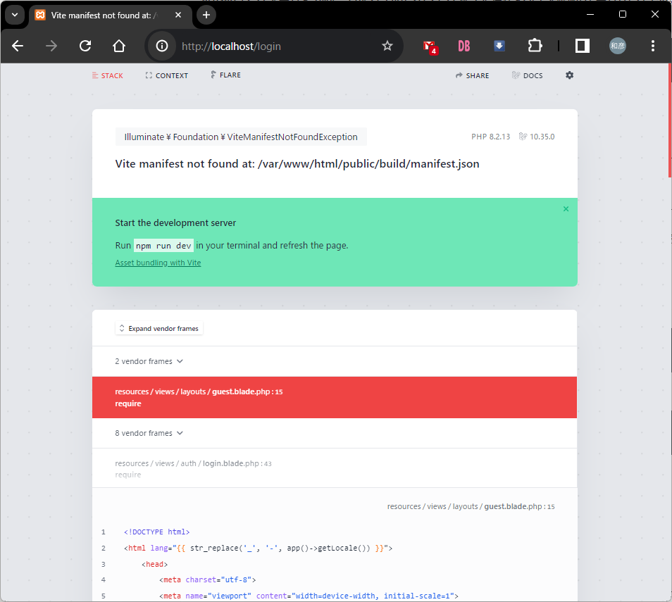
 |  |  |  |  | ←もう１つターミナルを立ち上げる

 |  |  |  |  | ←ここから
 |  |  |  |  |  | npm update

 |  |  |  |  |  | npm run dev

ログイン画面が正常に表示

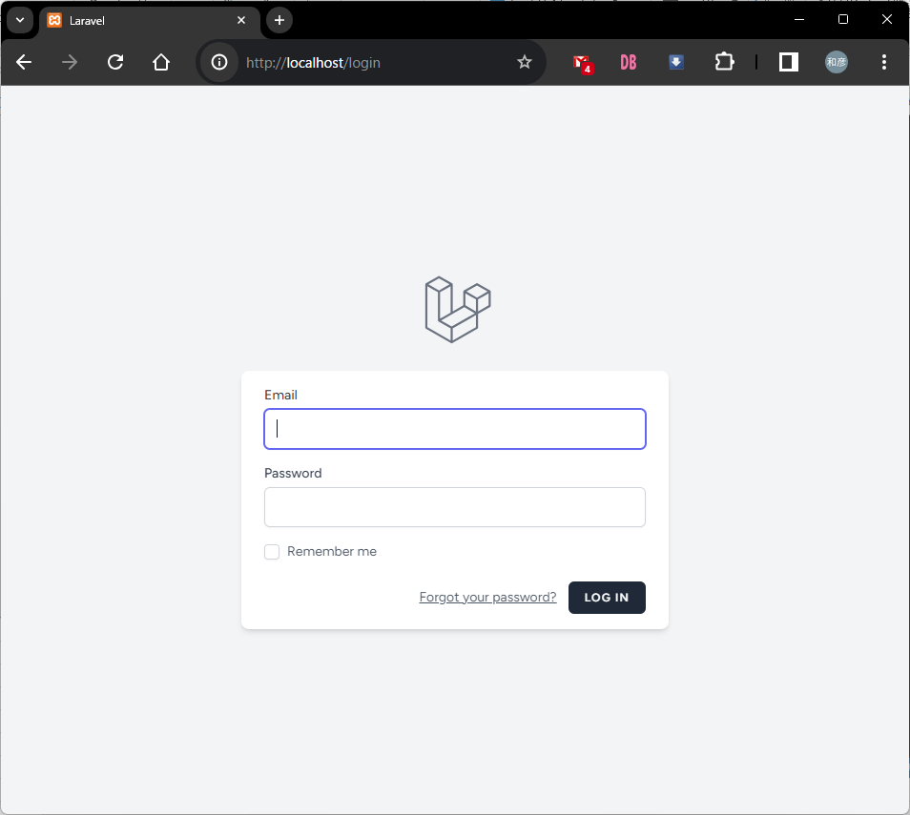

ログイン画面正常表示後

 | ダミーデータ導入のため、一旦停止（Ctrl + C）

 | ./vendor/bin/sail artisan migrate
 | ./vendor/bin/sail artisan db:seed

データ導入後プレゼンテーション資料を確認しながら動作確認をお願い致します。

